Sheet1
211009 ver1.1 (이준영 제작)
Lot폴더 추가 파이썬 프로그램 사용법

Main 화면
1
 | Main 화면 설명
 | 1 | 복사할 IVL 파일과 수명 매크로가 있는 Source폴더 경로를 지정합니다.
 | 2 | Lot 폴더가 생성되는 경로를 지정합니다.
2
 | 3 | 소자 구조를 입력합니다 : 숫자로만 입력합니다. (LG-594가 아닌 594)
 | 4 | 생성되는 Lot 폴더 이름을 입력합니다. 반드시 앞의 6글자는 날짜형식이어야 합니다.
 | 5 | Manual 엑셀 파일을 실행합니다.
3
4
 | 6 | Lot 폴더 생성 버튼입니다. 이상없이 생성되면 성공이라는 메시지가 표시됩니다.

5
6

Setting
 | Setting
 | 1 | 새로운 소자의 IVL, 수명 파일을 Lot 폴더 Source에 복사
 | 2 | 수명 파일에서 LT기준 값을 입력

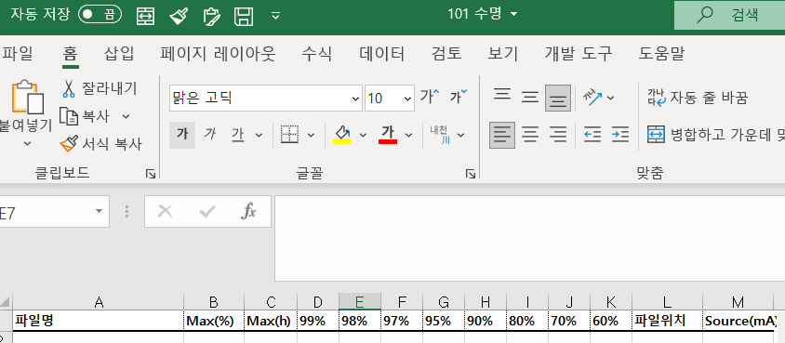
 | 인터락 걸리는 경우
 | 1 | Source 폴더에 해당 소자 구조의 IVL 파일이 없는 경우
 | 2 | Source 폴더에 해당 소자 구조의 수명 파일이 없는 경우

소자에 맞는 LT값 변경 필요

